상품제안서
리프레쉬 트래블 워시파우치 세면백 | 상품코드: S38636

 |  |  |  |  |  |  | 02-713-8555 | www.synergygift.co.kr
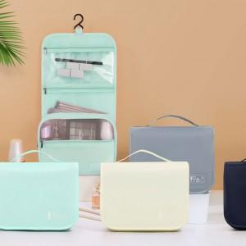 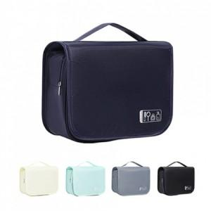

【상세/제작정보】

【인쇄/포장옵션】 | 실크, 컬러필름전사 / 포장불가능

【공급단가】 | 수량 | 50~ | 100~ | 500~ | 1,000~ | 3,000~
*VAT별도 | 단가 | 4,320원 | 4,150원 | 3,860원 | 3,800원 | 3,700원

【상품 URL】 | https://www.synergygift.co.kr:443/src/goods_detail.php?gdno=38636

